TDSheet
Структура расходов денежных средств

Период: Январь 2017 г. - Сентябрь 2017 г.
Отбор: Учреждение = Дума Артемовского городского округа

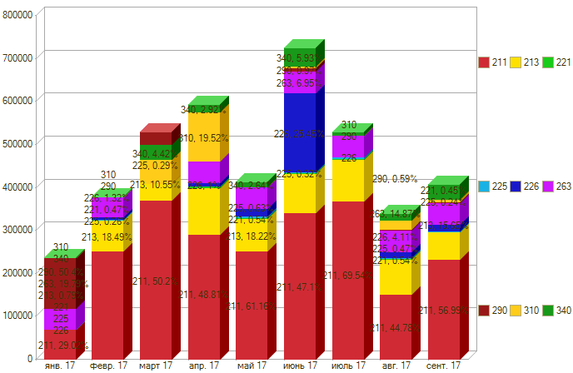

Период \ КЭК | 211, Заработная плата | 213, Начисления на выплаты по оплате труда | 221, Услуги связи | 225, Работы, услуги по содержанию имущества | 226, Прочие работы, услуги | 263, Пенсии, пособия, выплачиваемые организациями сектора государственного управления | 290, Прочие расходы | 310, Увеличение стоимости основных средств | 340, Увеличение стоимости материальных запасов | ИТОГО

янв. 17 | 68,811.41 | 1,874.94 |  |  |  | 46,938.75 |  |  |  | 117,625.10
февр. 17 | 252,582.75 | 70,016.43 | 1477.84 | 500 | 4,998.62 | 46,938.75 |  |  | 676.00 | 377,190.39
март 17 | 370121.30 | 77961.71 | 4,637.25 | 2,100.00 | 14985.98 | 57,340.05 |  | 55,999.00 | 32,580.00 | 615,725.29
апр. 17 | 289,634.92 | 109,232.98 | 3,963.35 | 955.00 | 5,946.83 | 50,405.85 | 125.00 | 115,815.00 | 14313.93 | 590,392.86
май 17 | 252,400.92 | 75,196.96 | 2,217.80 | 2,600.00 | 16791.35 | 50,405.85 | 1,175.00 |  | 10211.50 | 410,999.38
июнь 17 | 342164.41 | 90,492.27 | 1,527.70 | 2,298.00 | 182620.00 | 50,405.85 | 3500 | 4,333.00 | 42528.06 | 719,869.29
июль 17 | 368,137.05 | 97,126.88 | 2,009.16 | 3,350.00 |  | 50,405.85 |  |  | 8,338.00 | 529,366.94
авг. 17 | 151,813.18 | 81,551.71 | 1,840.86 | 1,600.00 | 13,928.19 | 50,405.85 |  | 20,913.00 | 14,774.15 | 336,826.94
сент. 17 | 231,774.96 | 63,639.76 | 1,850.33 | 990.00 | 14,370.00 | 50,405.85 | 2,000.00 |  | 32,895.00 | 397,925.90
Итого | 2,327,440.90 | 667,093.64 | 19,524.29 | 14,393.00 | 253,640.97 | 453,652.65 | 6,800.00 | 197,060.00 | 156,316.64 | 4,095,922.09

